关系图
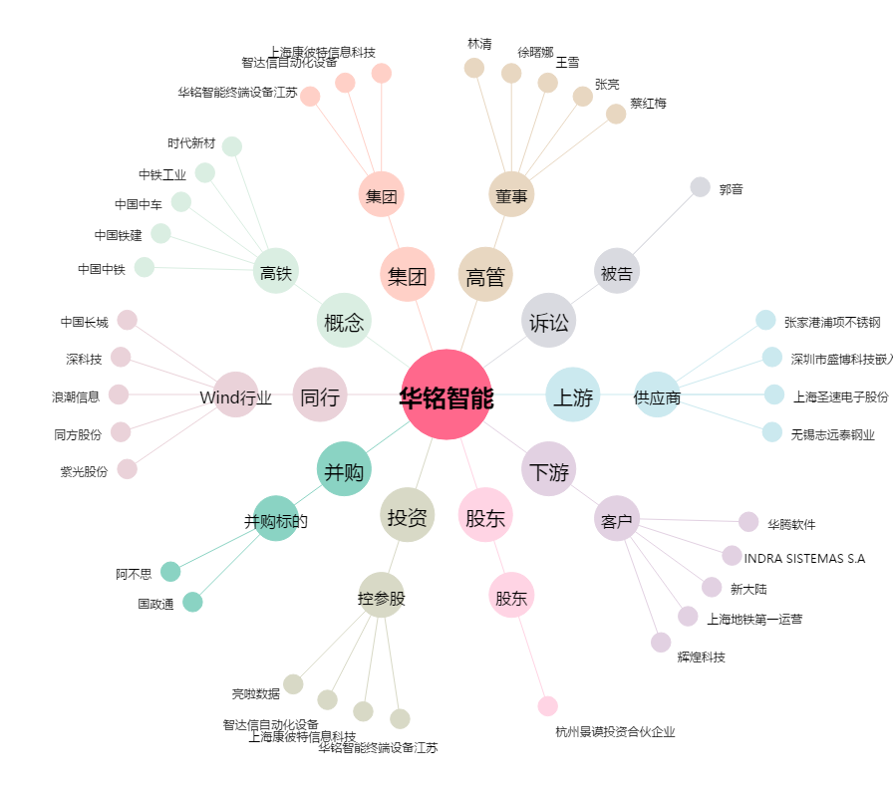
华铭智能[300462.SZ] - 关系概览图

